bảng kê phiếu chưa tt
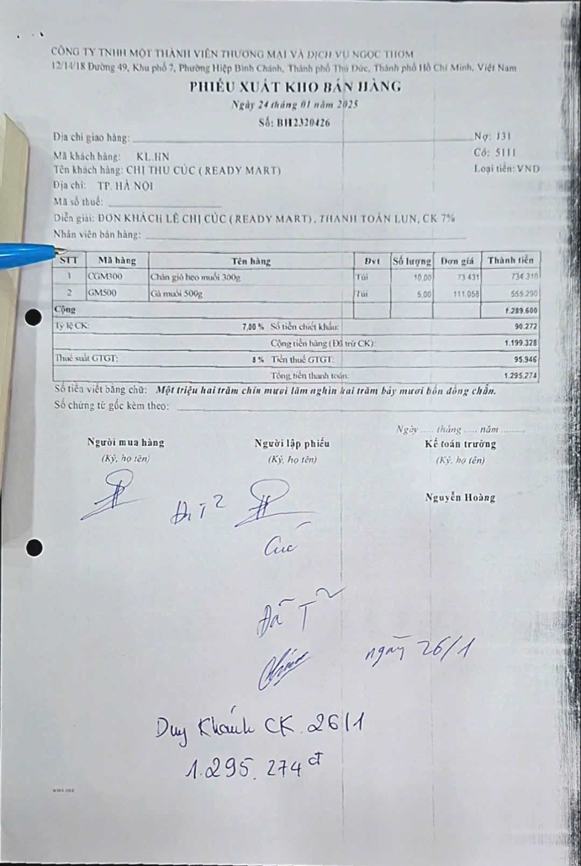
DANH SÁCH BÁN HÀNG
Ngày hạch toán | Ngày chứng từ | Số chứng từ | Số hóa đơn | Mã khách hàng | Khách hàng | Tổng tiền hàng
03/01/2025 | 03/01/2025 | BH2319535 |  | readymart001 | CHỊ HÀ THỊ CÚC (READY MART) | 2,586,775
11/01/2025 | 11/01/2025 | BH2319823 |  | readymart001 | CHỊ HÀ THỊ CÚC (READY MART) | 1,475,082
17/01/2025 | 17/01/2025 | BH2320144 |  | readymart003 | Ready Mart - CS6 - K35 Tân Mai | 1,651,372
17/01/2025 | 17/01/2025 | BH2320140 |  | readymart002 | Ready mart - bến xe Giáp Bát | 1,060,253
20/01/2025 | 20/01/2025 | BH2320199 |  | readymart006 | Hà Thị Cúc CS5 - Thông Tấn Xã | 1,649,618
20/01/2025 | 20/01/2025 | BH2320198 |  | readymart004 | Ready Mart - CS2 - Định Công | 2,139,130
18/02/2025 | 18/02/2025 | BH2320995 |  | readymart002 | Ready mart - bến xe Giáp Bát | 1,295,998
18/02/2025 | 18/02/2025 | BH2320996 |  | readymart001 | CHỊ HÀ THỊ CÚC (READY MART) | 1,962,225
26/02/2025 | 26/02/2025 | BH2321203 |  | readymart003 | Ready Mart - CS6 - K35 Tân Mai | 464,878
26/02/2025 | 26/02/2025 | BH2321208 |  | readymart004 | Ready Mart - CS2 - Định Công | 863,136
tổng ps tháng 1 + 2 |  |  |  |  |  | 15,148,467
3 toa '12/2024 |  |  |  |  |  | 4,931,505
2024-12-16 | 2024-12-16 | BH2318987 |  | KL00090 | CHỊ HÀ THỊ CÚC (READY MART) | 2,988,119
2024-12-24 | 2024-12-24 | BH2319226 |  | KL00114 | Ready mart - bến xe Giáp Bát | 1,097,451
2024-12-24 | 2024-12-24 | BH2319225 |  | KL00130 | Ready Mart - CS2 - Định Công | 845,935
tổng cộng |  |  |  |  |  | 20,079,972
hàng trả |  |  |  |  |  | 839,905
nợ |  |  |  |  |  | 19,240,067
khách thanh toán tháng 3/2025 |  |  |  |  |  | 19,207,327
lệch |  |  |  |  |  | 32,740 | do nhầm 2 toa 26/2: 1.328k sang 1.295k (đơn hàng khách lẻ)

